Información técnica
Información Funcional de la EUC

En esta sección se encuentra la información funcional y técnica, que brinda los elementos a tener en cuenta para garantizar la ejecución exitosa de la EUC y facilita la interpretación de la lógica utilizada para diseñarla, construirla y soportarla.
1. PRE REQUISITOS DE USO | ¿Necesita accesos a aplicativos, librerías, archivos, servidores u otros elementos que requieran asegurarse antes de ejecutar la EUC? ¿Cuáles? ¿Qué condiciones se requieren?

 | Aplicativo Python, AS400 NACIONAL Y SAP. VISIONR.GIDBLD -- Librería NACIONAL

 | ¿Se requiere una versión del sistema operativo/versión de office (u otro) específica para garantizar que la EUC se ejecute correctamente? ¿Cuál?

 | No

2. ENTRADAS Y SALIDAS DE LA HERRAMIENTA | Entradas: Indicar la información relacionada con los insumos o entradas que se requieren para ejecutar la EUC.

 |  | Entrada | Descripción | Ubicación / Origen

 | 1 | Lectura reversos | Detalle de los reversos que aplica reclamos por abonos realizados a clientes que no eran reales | D:\joquiroz\OneDrive - Grupo Bancolombia\conciliacion_reclamos\cuadre_cuenta_062\lectura_reversos\

 | 2 | Historico de lecturas tiempo real | Abonos que envia reclamos para que se aplicaran a depositos | http://dspp.bancolombia.corp/dep/Depo/Documentos%20compartidos/Log%20Lecturas%20Tiempo%20Real/

 | 3 | Historico Batch | Lectura realizada por depositos diariamente | http://dspp.bancolombia.corp/dep/Depo/Documentos%20compartidos/Forms/AllItems.aspx?RootFolder=%2Fdep%2FDepo%2FDocumentos%20compartidos%2FLog%20Lecturas%20Batch&FolderCTID=0x0120000D4C96D268BBD64C9D23A01A10F60EE9&View=%7BF0988AED%2DE7F2%2D427F%2D89BF%2DAF63BA7AB263%7D

 | 4 | Nacional |  | NACIONAL -- VISIONR.GIDBLD

 | 5 | SAP | Archivo con informacion adicional para obtener detalle de los reclamos | \\Sbmdehcl0\Voperaci\Bggepros\CODSARDC\INFORMES\Archivos Planos SAP y LOTUS\SAP\

 | Salidas: Indicar la información relacionada con las salidas o resultados que se derivan de la ejecución de la EUC.

 |  | Salida | Descripción | Ubicación / Destino

 | 1 | historico_062_<fecha>.xlsx | Detalle de los movimientos hechos por reclamos a la cuenta 062 | D:\joquiroz\OneDrive - Grupo Bancolombia\conciliacion_reclamos\cuadre_cuenta_062

 | 2 | gestion_manual_<fecha>.xlsx | Reclamos de los cuales no se conoce la naturaleza, por lo tanto la gestion se debe realizar manual | D:\joquiroz\OneDrive - Grupo Bancolombia\conciliacion_reclamos\cuadre_cuenta_062\gestion_manual

 | 3 | gestion_manual_lecturas_tiempo_real_<fecha>.xlsx | Reclamos de los cuales no se conoce el radicado o esta mal su valor y requieren gestion manual | D:\joquiroz\OneDrive - Grupo Bancolombia\conciliacion_reclamos\cuadre_cuenta_062\gestion_manual\lecturas_tiempo_real

 | 4 | transacciones_agiles_<fecha>.xlsx | Formato para subir contabilidad a transacciones agiles | D:\joquiroz\OneDrive - Grupo Bancolombia\conciliacion_reclamos\cuadre_cuenta_062\transacciones_agiles

3. DIAGRAMA CONCEPTUAL DEL FUNCIONAMIENTO DE LA EUC (Si ya cuenta con una documentación técnica o de usuario que incluye la conceptualización del funcionamiento o procesamiento realizado por la EUC puede indicar el nombre del documento y adjuntarlo) | Si la EUC es compleja en términos de tener diferentes subrutinas, programas, componentes, incluir un diagrama a alto nivel que permita entender el funcionamiento interno y donde se muestren las interacciones entre sus elementos. NOTA 1: El diagrama no es la transcripción de la EUC, es un diagrama que explica su funcionamiento general! Esta información debe permitir a cualquier usuario comprender la estructura de la EUC para intervenirla.
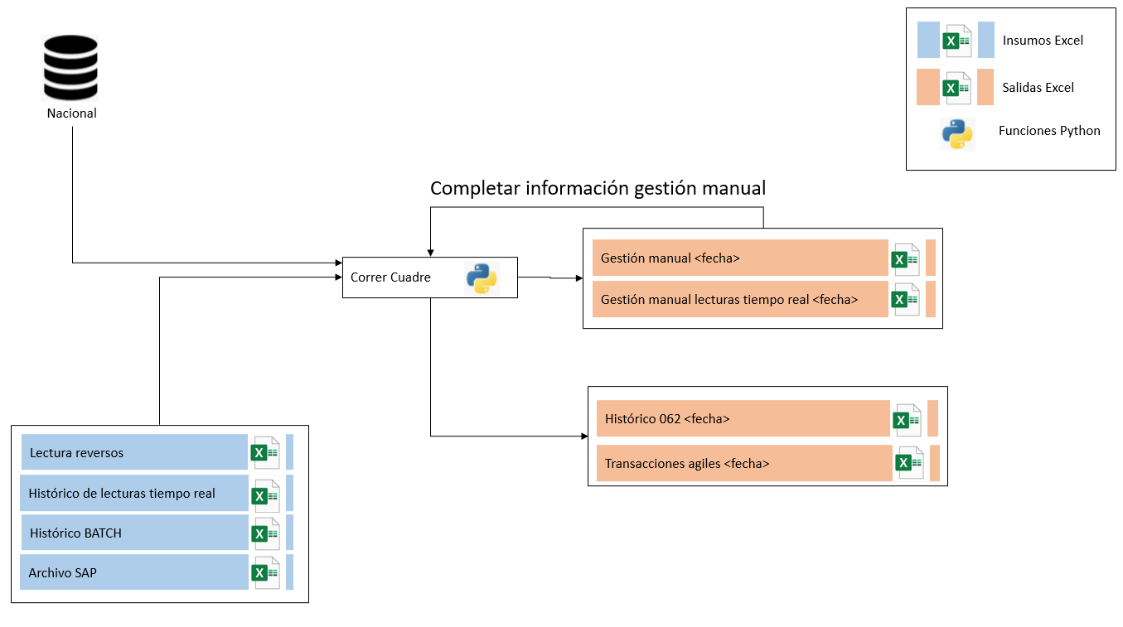

 |  |  |  |  | …

 | …

4. PROCEDIMIENTO DE USO DE LA EUC (Si se cuenta con un manual de usuario que indica cómo ejecutar la EUC indique el nombre del mismo y adjuntelo.) | Describir el paso a paso que indique como hacer uso de la herramienta y que permita orientar al usuario(s) que la ejecuta. Incluir información relevante que contribuya al entendimiento de quien la utiliza. Si se requiere, por la complejidad de la EUC, usar pantallazos y su respectiva explicación. Este punto debe ser suficientemente claro y detallado, que permita a una persona ejecutar la EUC sin conocerla previamente. NOTA 1: El detalle de éste ítem NO DEBE incluir la descripción del proceso que requiere de la EUC!

 | 1 | Tener instaladas las dependencias mencionadas en la parte superior y tener sincronizada la carpeta de automatizaciones que se da acceso de lectura para poder ejecutar
 | 2 | Guardar los archivos de ejecucion (tareas.yaml, config_dev.yaml y execute.ipynb) en una ruta a la que pueda acceder desde jupyter-notebook
 | 3 | En el archivo tareas.yaml configurar los parametros de carpeta_ppal que es donde se guardan las salidas y se leen los insumos, el parametro carpeta_reversos_rcls que es la carpeta donde el area de reclamos sube el insumo de lectura reversos y adicional configurar los parametros de usuario_nal y clave_nal, con el usuario y clave de nacional respectivamente, la fecha es opcional, en caso de no configurarla, el programa tomara la fecha actual y el parametro gestion_manual, solo se cambia a True cuando ya hemos hecho la gestion manual y necesitamos guardarla
 | 4 | En el archivo config_dev.yaml, ponemes en el parametro ruta_archivo de la seccion historico_batch, la ubicación donde esta este insumo en nuestro computador o ruta compartida
 | 5 | Ahora si abrimos el archivo execute.ipynb en la ruta que aparece en la celda que empieza con %run, ponemos alli la ruta de la carpeta sincronizada de automatizaciones

 | 6 | Recordar estar conectados a la VPN y a la ruta de SAP, luego de configurarlo por primera vez, ya solo basta con ejecutar la celda que empieza con %run del archivo execute.ipynb y el programa se encargara del resto, cuando termine saldra un mensaje avisando si la cuenta esta cuadrada o no y en caso de que hayan gestiones manuales, estas se deben configurar y volver a ejecutar el programa, pero ahora con el parametro gestion_manual de tareas.yaml en True, de esta manera se completara nuestro historico 062 de manera correcta.

Información Técnica de la EUC

5. MODELO DE DATOS (Si cuenta con un manual técnico que indica cuales son las fuentes y la estructura de datos y relación existente entre ellos puede indicar el nombre del documento y adjuntarlo). | Diagrama de relaciones entre las tablas u objetos que utiliza la herramienta. No es un diagrama de flujo, es un diagrama que refleja las interacciones entre las fuentes de información que alimentan o que se generan a partir de su ejecución. NOTA 1: Esta información solo aplica para EUC en las que se utilizan varias tablas o fuentes de información para obtener los resultados. Si su EUC no tiene una estructura de datos (insumos) describa esta situación en reemplazo del diagrama de modelo de datos.

 | # | Nombre de la tabla | Información de la tabla | Interacción o uso de la tabla
 | 1 | Cliente | Contiene información de los clientes de TDC | Interacción con la tabla Factura para identificar el monto a cobrar a de cada cliente
 | 2 | Tabla #2 | … | …
 | 3 | Tabla #3 | … | …

7. DOCUMENTACIÓN CÓDIGO FUENTE | ¿ El código fuente se encuentra documentado o comentado? NOTA: Si esta documentación la tiene en otro documento, puede indicar el nombre del documento y adjuntarlo.

 | No
 | <Adjunta aquí el archivo>

